중간배당절차
자본금 10억 미만인 회사의 중간배당

상법상 배당기준일 공고도 없이 중간배당을 한 경우 등 절차상 하자로 법인세법상 가지급금 취급이나 상여처분 등 불이익을 받을 수도 있어 그 절차를 소개한다(조심2014전3354, 2015.06.01).

1. 상법(제462조의 3)
①연 1회의 결산기를 정한 회사는 영업연도 중 1회에 한하여 이사회의 결의로 일정한 날을 정하여 그날의 주주에 대하여 이익을 배당(이하 이 조에서 ‘중간배당’이라 한다)할 수 있음을 정관으로 정할 수 있다.

②중간배당은 현금만 가능하며 직전 결산기의 대차대조표상의 순자산액에서 자본금, 법정적립금, 미지급배당금, 중간배당에 따라 당해 결산기에 적립하여야 할 이익준비금을 공제한 금액을 한도로 한다.

2. 정관에 중간배당에 대한 기준일이 있는 경우
정관에 앞 예시와 같이 중간배당기준일이 있는 경우에는 상법 제464-2배당결의에 대한 이사회결의를 한 후 지급하면 된다.

예시
정관 ○○조(중간배당) ; 본 회사는 매년 6월 30일 17시 현재의 주주에게 상법 제 462조의 3에 의한 중간배당을 할 수 있다. 중간배당은 금전과 주식, 기타 재산으로 할 수 있다.

3. 정관에 중간배당에 대한 기준일이 없는 경우
대부분의 회사는 정관에 중간배당에 대한 규정은 있으나 중간배당기준일은 없는 경우가 많다. 예시하면 다음과 같다.

예시
정관 ○○조(중간배당) ; 본 회사는 상법 제462조의 3에 따라 영업연도 주 1회에 한하여 중간배당을 할 수 있다. 중간배당은 이사회의 결의로 일정한 날을 정하여 그날의 주주에 대하여 이익을 배당 지급한다.

이 경우 상법상 절차는 다음과 같다.

순서 : 이사회(상법 제354조의 주주명부의 폐쇄기준일에 대한) → 배당기준일 공고(2주간) → 이사회(상법 제464-2 배당기준일로부터 3개월 내 배당결의) → 배당결의일로부터 1개월 내 지급(상법 464-2조)

예) 이사회 결의일 2015.12.1. (배정기준일 : 2015년 12월 16일) → 2주간 공고 → 2051.12.17.이사회(§464-2 배당결의에 대한) → 지급 2015.12.25.

4. 자본금총액이 10억 미만인 회사의 주주에 대한 통지(상법363조)

자본금 총액이 10억 원 미만인 회사가 주주총회를 소집하는 경우에는 ㉠주주총회일의 10일 전에 각 주주에게 서면으로 통지를 발송하거나 각 주주의 동의를 받아 전자문서로 통지를 발송할 수 있다.

㉡주주 전원의 동의가 있을 경우에는 소집절차없이 주주총회를 개최할 수 있고, 서면에 의한 결의로써 주주총회의 결의를 갈음할 수 있다(제363조 5항). 결의의 목적사항에 대하여 주주 전원이 서면으로 동의를 한 때에는 서면에 의한 결의가 있는 것으로 본다.

5. 기간단축 동의를 받고 이사회 중간배당결의를 하는 경우 사례
앞 (3)의 절차대로 할 수도 있으나 배정일 공고는 주주를 위한 것이므로 그 주주들의 동의로 배정기준일공고를 생략하고 상법 363조의 또는 354조의 기간도 단축하는데 동의를 받아 하루 만에 처리할 수도 있다.

배정기준일 공고 생략 및 기간단축동의서

기명날인 주주전원은(주식의 양도, 주식의 양도담보, 질권설정 등 주주명부상의
권리제한이 없는 주주를 말함) 중간배당을 위한 기준일을 설정함에 있어, 배정기준일
공고생략, 소집절차생략 등 상법 363조(또는 390조), 제354조의 기간을 단축하여 |  |  |  |  |  |  | 김겸순 세무사 제공-'2월의 택스 팁'―‘중간배당’ ‘중간배당에 관한 이사회 또는 주주총회 절차’ 2016.02.05.
기준일을 2015년 12월 1일로 하는데 대하여 이의 없이 동의 합니다. |  |  |  |  |  |  | http://www.josetongsin.com/news/view.html?section=142&category=143&no=18786

 |  | 2015-12-01 |  |  |  |  | 구분 |  | 배정 기준일 공고 | 의사록
 |  |  |  |  |  |  | 정관에 기준일 규정 있다. |  | 불필요 | 중간배당결의 1회
 | 주주 | 홍길동 | (개인) | 주주 | 김국진 | (개인) | 정관에 | 선택1 | 기준일 공고 | 기준일 공고 및 중간배당결의1회
 | 주주 | 주황규 | (개인) | 주주 | 강수지 | (개인) | 기준일 | 선택2 | 기간단축동의서 | 기준일 공고 생략 및 중간배당결의1회
 |  |  |  |  |  |  | 규정 | 선택3 | 기준일 공고 | 기준일 공고에 대한 결의1회 중간배당결의1회로 모두 2회의 절차
 |  |  |  |  |  |  | 없다.

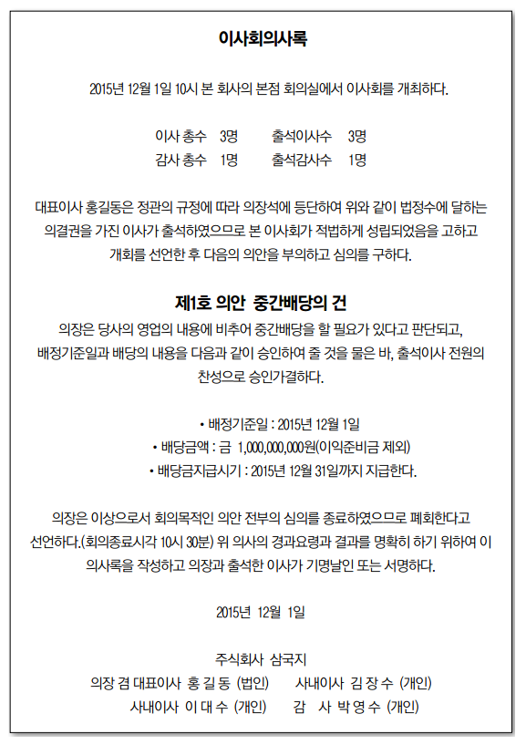

 |  |  |  |  |  |  | 소규모 회사(자본금 총액 10억원 미만)
 |  |  |  |  |  |  | https://brunch.co.kr/@jaeyunchoi/28

 |  |  |  |  |  |  | 배당가능이익
 |  |  |  |  |  |  | https://skkimlaw.tistory.com/entry/%EC%A4%91%EA%B0%84%EB%B0%B0%EB%8B%B9

 |  |  |  |  |  |  | 자본금 10억 미만인 회사의 중간배당
 |  |  |  |  |  |  | http://joseplus.com/news/newsview.php?ncode=1065600885364133

 |  |  |  |  |  |  | 이사가 2인 이하인 경우 이사회 존재 여부, 대표이사 선임 방법, 자본금 10억 미만 소규모 회사 특례,
 |  |  |  |  |  |  | https://m.blog.naver.com/PostView.nhn?blogId=kyungp1&logNo=220277948337&proxyReferer=https:%2F%2Fwww.google.com%2F

 |  |  |  |  |  |  | https://scribble-doodle.tistory.com/entry/%EC%9D%B4%EC%82%AC%EA%B0%80-2%EB%AA%85%EC%9D%B4%EC%96%B4%EB%8F%84-%EC%9D%B4%EC%82%AC%ED%9A%8C%EC%9D%B8%EA%B0%80%EC%9A%94

 |  |  |  |  |  |  | 상법 | 제383조(원수, 임기)
 |  |  |  |  |  |  | ① 이사는 3명 이상이어야 한다. 다만, 자본금 총액이 10억원 미만인 회사는 1명 또는 2명으로 할 수 있다. [개정 2009.5.28]
 |  |  |  |  |  |  | ②이사의 임기는 3년을 초과하지 못한다. [개정 1984.4.10]
 |  |  |  |  |  |  | ③ 제2항의 임기는 정관으로 그 임기중의 최종의 결산기에 관한 정기주주총회의 종결에 이르기까지 연장할 수 있다. [개정 1984.4.10]
 |  |  |  |  |  |  | ④ 제1항 단서의 경우에는 제302조(주식인수의 청약, 주식청약서의 기재사항)제2항제5호의2, 제317조(설립의 등기)제2항제3호의2, 제335조(주식의 양도성)제1항 단서 및 제2항, 제335조의2(양도승인의 청구)제1항·제3항,
 |  |  |  |  |  |  | 제335조의3(양도상대방의 지정청구)제1항·제2항, 제335조의7(주식의 양수인에 의한 승인청구)제1항, 제340조의3(주식매수선택권의 부여)제1항제5호, 제356조(주권의 기재사항)제6호의2,
 |  |  |  |  |  |  | 제397조(경업금지)제1항·제2항, 제397조의2(회사의 기회 및 자산의 유용 금지)제1항, 제398조(이사 등과 회사 간의 거래), 제416조(발행사항의 결정) 본문,
 |  |  |  |  |  |  | 제451조(자본금)제2항, 제461조(준비금의 자본금 전입)제1항 본문 및 제3항, 제462조의3(중간배당)제1항, 제464조의2(이익배당의 지급시기)제1항, 제469조(사채의 발행), 제513조(전환사채의 발행)제2항 본문 및
 |  |  |  |  |  |  | 제516조의2(신주인수권부사채의 발행)제2항 본문(준용되는 경우를 포함한다) 중
 |  |  |  |  |  |  | "이사회"는 각각 "주주총회"로 보며, 제360조의5제1항 및 제522조의3제1항 중 "이사회의 결의가 있는 때"는
 |  |  |  |  |  |  | "제363조(소집의 통지)제1항에 따른 주주총회의 소집통지가 있는 때"로 본다. [개정 2009.5.28, 2011.4.14] [[시행일 2012.4.15]]

6. 이사회가 존재하지 않을 경우에는 주주총회 권한으로 한 사례 |  |  |  |  |  |  | 상법 | 제363조(소집의 통지)
이사가 3인 미만인 경우 이사회는 존재하지 아니하므로 중간배당은 주주총회의 권한으로 변경된다.
앞 (5) 사례에서와 같은 배정기준일 공고 생략 및 기간단축동의서와 다음과 같은 임시주주총회의사록을 갖추어야 한다. |  |  |  |  |  |  | ① 주주총회를 소집할 때에는 주주총회일의 2주 전에 각 주주에게 서면으로 통지를 발송하거나 각 주주의 동의를 받아 전자문서로 통지를 발송하여야 한다.
 |  |  |  |  |  |  | 다만, 그 통지가 주주명부상 주주의 주소에 계속 3년간 도달하지 아니한 경우에는 회사는 해당 주주에게 총회의 소집을 통지하지 아니할 수 있다.
주주총회는 정관에 다른 정함이 있는 경우를 제외하고는 출석한 주주의 의결권의 과반수와 발행주식총수의 4분의 1 이상의 수로써 하여야 한다(상법368).
 |  |  |  |  |  |  | ② 제1항의 통지서에는 회의의 목적사항을 적어야 한다.
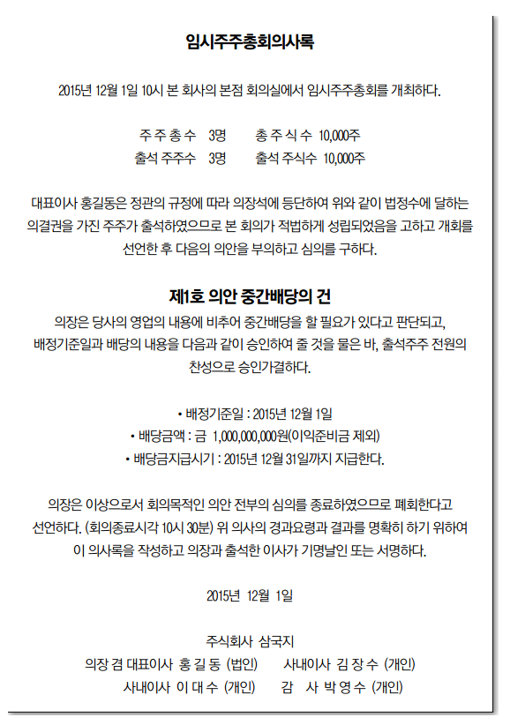
 |  |  |  |  |  |  | ③ 제1항에도 불구하고 자본금 총액이 10억원 미만인 회사가 주주총회를 소집하는 경우에는 주주총회일의 10일 전에
 |  |  |  |  |  |  | 각 주주에게 서면으로 통지를 발송하거나 각 주주의 동의를 받아 전자문서로 통지를 발송할 수 있다. [개정 2014.5.20]

 |  |  |  |  |  |  | ④ 자본금 총액이 10억원 미만인 회사는 주주 전원의 동의가 있을 경우에는 소집절차 없이 주주총회를 개최할 수 있고,
 |  |  |  |  |  |  | 서면에 의한 결의로써 주주총회의 결의를 갈음할 수 있다.
 |  |  |  |  |  |  | 결의의 목적사항에 대하여 주주 전원이 서면으로 동의를 한 때에는 서면에 의한 결의가 있는 것으로 본다. [개정 2014.5.20]

 |  |  |  |  |  |  | ⑤ 제4항의 서면에 의한 결의는 주주총회의 결의와 같은 효력이 있다. [개정 2014.5.20]

 |  |  |  |  |  |  | ⑥ 서면에 의한 결의에 대하여는 주주총회에 관한 규정을 준용한다. [개정 2014.5.20]

 |  |  |  |  |  |  | ⑦ 제1항부터 제4항까지의 규정은 의결권 없는 주주에게는 적용하지 아니한다.
 |  |  |  |  |  |  | 다만, 제1항의 통지서에 적은 회의의 목적사항에 제360조의5(반대주주의 주식매수청구권), 제360조의22(주식교환 규정의 준용), 제374조의2(반대주주의 주식매수청구권),
 |  |  |  |  |  |  | 제522조의3(합병반대주주의 주식매수청구권) 또는 제530조의11(준용규정)에 따라 [[시행일 2016.3.2]]
 |  |  |  |  |  |  | 반대주주의 주식매수청구권이 인정되는 사항이 포함된 경우에는 그러하지 아니하다. [개정 2014.5.20, 2015.12.1]

 |  |  |  |  |  |  | [전문개정 2009.5.28]
 |  |  |  |  |  |  | [본조제목개정 2014.5.20]

 |  |  |  |  |  |  | 임원 변경시
 |  |  |  |  |  |  | 자본금 10억 이상 법인은 공증받은 이사회의사록
 |  |  |  |  |  |  | 이사 3인미만 법인은 공증받은 주주총회의사록과 정관사본 으로
 |  |  |  |  |  |  | https://mirumiu.tistory.com/15

 |  |  |  |  |  |  | https://149c.tistory.com/45
 |  |  |  |  |  |  | 1. 정리하자면,
 |  |  |  |  |  |  | 자본금 총액이 10억원 미만의 소규모 회사는 1인~2인 이사만을 선임할 수 있게 되는데(상법 제383조 1항 단서),
 |  |  |  |  |  |  | 이 경우 이사가 1인 또는 2인일 경우 이사회가 존재할 수 없으므로 원칙적으로 이사회의 권한이 주주총회로 이관되게 되는 것입니다(상법 제383조 제4항)

 |  |  |  |  |  |  | 2. 상법 제383조 제4항에 따라 주주총회 권한으로 하는 경우(원칙)을 살펴보겠습니다.
소규모 회사 (자본금 10억 미만)
https://brunch.co.kr/@jaeyunchoi/28 |  |  |  |  |  |  | (1) 양도제한 주식의 양도승인
 |  |  |  |  |  |  | (2) 주식매수선택권의 부여/취소
 |  |  |  |  |  |  | (3) 이사의 경업 및 자기거래 승인
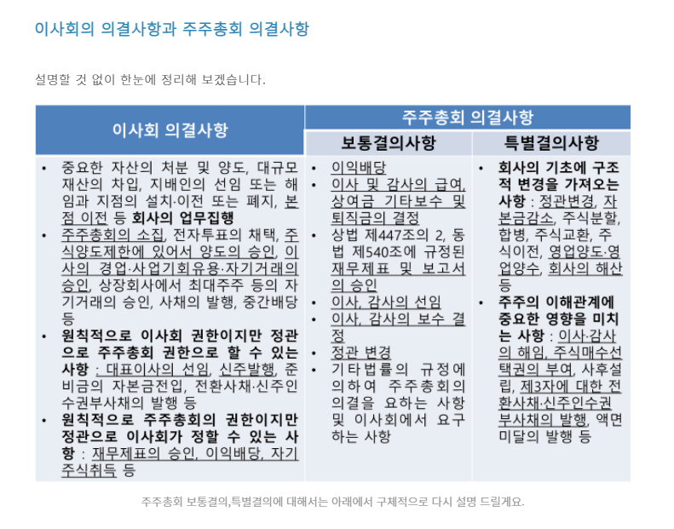
 |  |  |  |  |  |  | (4) 신주의 발행
 |  |  |  |  |  |  | (5) 준비금의 자본 전입
 |  |  |  |  |  |  | (6) 중간배당
 |  |  |  |  |  |  | (7) 사채 등 발행사항 결의
 |  |  |  |  |  |  | (8) 합병반대주주의 주식매수청구권에 관한 결의

 |  |  |  |  |  |  | 3. 예외적으로 상법 제383조 제6항에 따라, 1인 또는 2인 이사가 결정할 수 있는 사항은 다음과 같습니다.

 |  |  |  |  |  |  | (1) 제343조 단서 소정의 "자기 주식 소각"
 |  |  |  |  |  |  | (2) 제346조 제3항 소정의 "종류 주식 발행 통지 또는 공고"
 |  |  |  |  |  |  | (3) 제362조 소정의 "주총 소집 결정"
 |  |  |  |  |  |  | (4) 제363조의2 제3항 소정의 "주주제안에 대한 승인 결정"
 |  |  |  |  |  |  | (5) 제366조 제1항 소정의 "소수주주의 주총 소집청구에 대한 승인 결정"
 |  |  |  |  |  |  | (6) 제368조의4조 제1항 소정의 "전자적 방법에 의한 의결권 행사 승인 셜정"
 |  |  |  |  |  |  | (7) 제393조 제1항 소정의 "중요한 자산의 처분 및 양도, 대규모 재산의 차입, 지배인의 선임 또는 해임과 지점의 설치·이전 또는 폐지 등 회사의 업무집행 결정"
 |  |  |  |  |  |  | (8) 제412조의3 소정의 "감사의 총회의 소집청구에 대한 승인 결정"
 |  |  |  |  |  |  | (9) 제462조의3 소정의 "중간배당 결정"

 |  |  |  |  |  |  | 4. 예시

 |  |  |  |  |  |  | [예시1_주총 소집 결정]

 |  |  |  |  |  |  | 이사결정서

 |  |  |  |  |  |  | 본 회사는 상법 제383조 제1항 단서 소정의 자본금 10억원 미만, 이사 2인 이하의 회사로써 동법 제383조 제5항에 의거, 동법 제
 |  |  |  |  |  |  | 391조의3 제1항의 이사회 의사록 작성 의무를 적용하지 아니하므로, 이사 전원의 일치된 의견으로 다음과 같이 결정한다.

 |  |  |  |  |  |  | - 결정사항 -
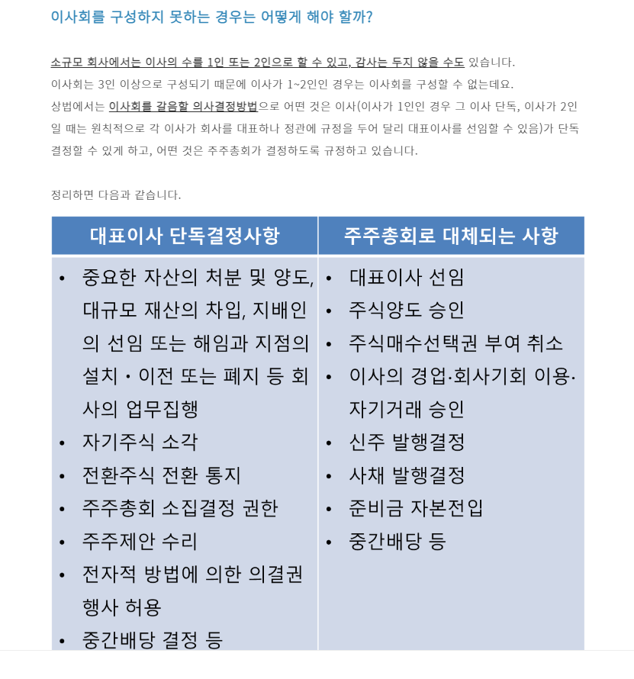
 |  |  |  |  |  |  | 1. 주주총회 개최

 |  |  |  |  |  |  | (1) 일 시 : 20 년 월 일 ( 요일) 시
 |  |  |  |  |  |  | (2) 장 소 :
 |  |  |  |  |  |  | (3) 부의 안건

 |  |  |  |  |  |  | 제1호 의안 : 이사 선임의 건

 |  |  |  |  |  |  | 성 명 : O O O
 |  |  |  |  |  |  | 생년월일 : O O O
 |  |  |  |  |  |  | 주요약력 :
 |  |  |  |  |  |  | 회사와의 거래내역 : 없음
 |  |  |  |  |  |  | 최대주주와의 관계 : 없음

 |  |  |  |  |  |  | 20 년 월 일

 |  |  |  |  |  |  | O O O 주식회사
 |  |  |  |  |  |  |  |  |  | 대표이사 O O O (법인인감)

 | 이사회 절차) 1. 이사회 소집

 | 이사회 소집은 각 이사가 하는 것이 원칙인데, 보통 정관에는 대표이사를 이사회 의장으로 정하고 그가 소집하도록 되어 있습니다.

 | 이사회 소집함에는 회일 정하고 1주간 전에 각 이사에 대해 소집일자, 장소를 통지해야 합니다.
 | 만약 감사가 있는 경우 감사에게도 소집 통지를 해야 합니다.
 | 통지방법은 서면, 구두 기타 개개 이사를 상대로 이메일 등 의사전달방법이면 충분합니다.

 | 하지만, 이사회는 이사 및 감사 전원의 동의가 있으면 소집절차 밟지 않고 언제든지 회의 개최 가능합니다.
 | 위 동의를 받는 방법으로, 이메일을 통해서 '이사회 소집 절차 생략 동의서' 양식을 보낸 후 그 양식대로 채워서
 | 서명 또는 날인 후 다시 이메일로 받는 방법으로도 충분합니다.

 | 이사회 절차) 2. 이사회 결의

 | 이사회 결의는 이사 과반수 출석 출석의사 과반수로 해야 합니다.

 | 이때 정관에 다른 정함이 없는 한 이사회는 이사 전부 또는 일부가 직접 회의 출석하지 않고 모든 이사가 음성을
 | 동시에 송수신하는 원격통신수단에 의하여 결의에 참가하는 것도 허용할 수 있습니다.
 | 음성 송수신해야 하니 요즘 많이들 쓰고 있는 'ZOOM'과 같은 인터넷 통한 화상회의로도 가능합니다.
 | 그러나 단체 카톡방 등에서의 채팅 등 단순한 문자 회의는 불가능합니다.

 | 이사회 절차) 3. 이사회 회의록

 | 이사회 의사에 관하여 의사록을 작성해야 합니다.
 | 의사록 작성은 이사회 결의요건은 아니지만 결의의 증거이므로 반드시 작성하는 것이 좋습니다.

 | 의사록에는 의사 안건, 경과요령(개회,의안상정과 토의 및 표결 그리고 폐회에 이르는 절차 진행과정), 결과(상정안의 가결 여부)
 | 반대하는 자, 그 반대하는 이유를 기재하고 출석한 이사 및 감사가 기명날인 또는 서명해야 합니다.

 | Tip) 이사회 가장 간단하고 빨리 진행하는 방법

 | 위에서 이사회에 대하여 알아보았는데요.
 | 소규모 회사 입장에서는 이사회를 가장 간편하고 신속한 방법으로 진행하고 싶으실겁니다.

 | 그렇다면 다음과 같이 하시면 됩니다.

 | ① 첫째, 이메일을 통해서 이사 및 감사 전원에게 '이사회 소집 절차 생략 동의서' 양식을 보낸 후 그 양식대로 채워서 서명 또는 날인 후 다시 이메일로 받음
 | ② 둘째, (정관에 다른 정함이 없다는 전제 하에) 이사회 개최 날짜에 이사들이 인터넷 화상회의를 통하여 이사회를 진행함.
 | ③ 셋째, 회의 내용에 따라 이사회 의사록을 작성하고 화상회의에 참석한 이사에게 우편 등 방법으로 이사회의사록 보내 해당 이사가 직접 서명하고 다시 발송하도록 함

 | 위와 같이 한다면 모두 협조만 해 준다는 전제 하에 당일에 이사회를 끝낼 수 있습니다.
 | 이사회 의사록 작성에 며칠이 소요되기는 하겠지만, 이미 이사회에서의 의결(두 번째 단계)로서 결의 요건은 갖춘 것입니다.

 | 주주총회

 | 주주총회 소집은 반드시 이사회가 결정함

 | 주주총회 소집은 상법에 다른 규정이 있는 경우 외에는 이사회가 이를 결정합니다.
 | 이는 강제규정으로 정관 규정으로도 달리 정할 수 없습니다.
 | 만약 앞서 본 바와 같이 이사가 1~2인이라서 이사회를 구성을 하지 못하는 경우 주주총회 소집 결정 권한은
 | 대표이사가 단독으로 가집니다.

 | 이사회 소집 결정 없이 소집된 주주총회는 하자 있는 결의로서 결의 취소 사유라는 점 주의해야 합니다.
 | 이사회에서는 주주총회 일시, 장소, 의안 등을 정하게 됩니다.

 | 대부분의 기업들이 3월 중에 정기주주총회를 여는데요.
 | 법인세법에서 사업연도 종료일로부터 3개월 이내에 주주총회의 승인을 받은 기업의 재무제표를 제출하도록 하고 있고,
 | 대부분의 기업이 12월 결산을 하고 있기 때문에 결산일로부터 3개월 이내인 3월 31일 전에 재무제표 승인을 위한
 | 주주총회를 열어야 하는 필요성이 있습니다.
 | 따라서 대부분의 회사 정관에서는 결산기가 종료된 날로부터 3개월 이내인 '3월 내'에 주주총회를 개최하도록 규정하고 있습니다.
 | 하지만 정기총회 소집 시기가 정관 규정보다 다소 지연되더라도 재무제표 승인 등이 무효라고 볼 것은 아닙니다.

 | 만약 임기가 만료되는 이사 또는 감사를 재선임해야 하는 시기가 도래한 경우,
 | 이사 및 감사의 선임권한이 주주총회에 있기 때문에 따로 임시주주총회를 개최하지 않고 정기주주총회를 개최하는 김에 함께
 | 이사 또는 감사 재선임 의결까지 할 수도 있습니다.

 | 주주총회 절차) 1. 주주총회 소집

 | 주주총회를 소집하기 위해서는 회의일을 정하여 회일, 총회 장소, 회의 목적사항을 통지해야 합니다.

 | 구체적으로 주주총회 소집 통지 시 다음과 같은 서류를 함께 첨부하여 통지합니다.

 | · 통지서(회일, 총회 장소, 회의 목적사항 포함)
 | · 참석장(주주 본인이 참석하는 경우 지참해야 함)
 | · 위임장(주주가 대리인에게 위임하는 경우)
 | · 서면투표용지 및 총회 안건에 대한 참고사항(서면투표 가능한 경우)

 | 통지는 이사회 소집 결정을 집행하는 일이므로 대표이사가 하게 됩니다.

 | 통지는 원칙적으로 주주에게 개별적으로 서면에 의한 통지를 발송하는 방법으로 해야 하나,
 | 주주의 동의가 있을 경우 이메일 등 전자문서에 의한 통지로 갈음할 수 있습니다.
 | 이는 강행규정이기 때문에 위와 같은 방법 외에 다른 방법은 허용되지 않습니다.
 | 전자문서에 의한 통지에 대한 주주의 동의를 받는 방법이 상법상에 구체적으로 나와 있는 것은 아니기 때문에
 | 미리 모든 주주들로부터 '모든 주주총회에 있어 소집통지는 이메일로 함에 동의한다'는 내용의 포뢀적인 동의를
 | 미리 받아 두는 것도 무방할 것으로 보입니다.

 | 만약, 전자우편 소집통지 동의서를 받는 경우, 다음과 같은 내용으로 양식을 만들면 될 것으로 보입니다.

 | 제목 : 전자우편소집통지서
 | 내용 : 본인은 회사가 주주명부에 등재된 본인의 아래 전자 우편주소로 주주총회 소집통지서를 발송하는데
 | 동의 합니다.
 | 전자우편주소 :
 | 주주 주황규 (인)
 | 주식회사 선우 귀중

 | 원래 통지는 회의일 2주간 전이어야 하지만, 소규모 회사가 주주총회 소집할 때에는 주주총회 10일 전에 통지서를 발송하면 족합니다.

 | 하지만, 주주 전원의 동의가 있으면 소집절차 밟지 않고 주주총회 개최가 가능합니다.

 | 위 동의를 받는 방법으로, 이메일을 통해서 '주주총회 소집 절차 생략 동의서' 양식을 보낸 후 그 양식대로 채워서
 | 서명 또는 날인 후 다시 이메일로 받는 방법으로 충분합니다.

 | 주주총회 절차) 2. 주주총회 결의

 | 총회 의사진행은 보통 정관에 대표이사로 정하지만, 반드시 대표이사여야 하는 것은 아닙니다.

 | 앞서 표로 정리한 바와 같이 주주총회는 보통결의와 특별결의가 있는 데요.
 | 주주총회 결의는 상법 또는 정관에 다른 정함이 있는 경우를 제외하고 출석주주의 의결권 과반수와 발행주식
 | 총수의 4분의 1 이상의 수로서 하여야 하는데 이 것은 '보통결의'입니다.

 | 특별결의'는 출석 주주의 의결권 3분의 2 이상의 수와 발행주식총수 3분의 1 이상의 수로써 하는 결의입니다.

 | 표결방법은 찬반 의결권수만 산정할 수 있다면 거수, 기립, 기명투표 등 어떠한 방법도 무방합니다.

 | 대리인을 통해 주주총회 의결권 행사도 가능한데요.
 | 앞서 본 주주총회 소집통지서에 첨부된 위임장의 '원본'을 의결권 행사 전에 총회에 제출하고 의결권을 대리행사하면 됩니다.
 | 반드시 위임장 원본이어야만 가능합니다.

 | 서면투표는 주주총회가 열린 가운데, 일부의 주주가 주주총회에 참석하지 않고 서면으로 의결권 생하는 행위로써
 | 이는 정관에 규정 둔 경우 실시 할 수 있습니다.

 | 총회소집통지서에 주주가 의결권을 행사하는데 필요한 서면(의안을 특정하고 찬성 또는 반대의사 표기할 수 있도록양식화된 사항)
 | 과 총회 안건에 대한 참고자료를 첨부해야 하는데요.
 | 서면 투표 인정하는 회사는 대체로 정관에 주주총회일 하루 전까지 회사에 도착해야 한다는 규정을 둡니다.
 | 만약 주주가 서면투표용지를 주주총회일 전에 제출했는데 그 이후 주주총회에 직접 출석(대리인 포함)해서 의결권을 행사한다면
 | 앞서 제출한 서면투표는 효력이 없게 됩니다.

 | 서면결의는 주주들이 대면하여 회의하는 것을 생략하고 주주 전원의 의사를 동시에 서면으로 묻는 결의 방식으로서,
 | 소규모 회사에서는 서면에 의한 결의로써 주주총회 결의를 갈음할 수 있습니다.
 | 서면결의라도 주주들에게 의안과 의결권 행사 요령 알리는 통지(앞서 본 10일전 통지서 발송 또는 주주 동의 얻어 전자문서로 발송0는 해야 하는데요.
 | 회사가 회일, 총회장소, 회의 목적사항이 포함된 통지서와 함께 의결권 행사 양식을 주주들에게 보내고 주주는 이에 표기하여 회사에 반송하는 방법으로
 | 하면 되겠습니다.

 | 회사가 정해 주주에게 통지하는 주주총회일에 결의가 이루어지는 것이므로 주주는 자신의 의결권 행사 서면이 회사가 정한 주주총회일까지
 | 회사에 도달하도록 발송해야 합니다.

 | 상법은 소규모 회사 주주 전원이 서면으로 동의한 때에는 서면에 결의가 있는 것으로 본다는 규정을 두고 있는데요.
 | 이는 주주총회일을 정하여 그 날의 10일 전에 주주들에게 통지 발송하는 절차를 밟지 않고,
 | 언제든 주주 전원의 동의로 결의할 수 있음을 뜻합니다.
 | 예를 들어서, '주황규'을 이사로 선임하자는 안건을 주주들에게 서면으로 돌려가면 순차 동의 얻어내는 방법도 가능한 것이죠.

 | 주주총회 절차) 3. 주주총회 의사록

 | 주주총회 결의가 끝나면 의사록 작성해야 합니다.
 | 의사 경과 요령과 그 결과를 기재한 후 기재 의장과 출석한 의사가 기명날인 또는 서명을 하게 됩니다.

 | 주주총회 결의사항 중 등기를 해야 하는 사항이라면, 등기신청서에 공증인의 공증을 받은 주주총회 의사록 등을 첨부하여야 합니다.
...

건강보험료
